ANÁLISIS
ELEMENTOS DEL SISTEMA | No. PREGUNTAS EVALUADAS | PREGUNTAS POSITIVAS | N/A | % CUMPLIMIENTO | ACCIÓN SUGERIDA
4. Contexto | 5 | 0 | 0 | 0.0% | REVISIÓN ESTRUCTURAL DEL PROCESO CON RESPECTO A ESTE ELEMENTO EVALUADO
5. Liderazgo | 8 | 0 | 0 | 0.0% | REVISIÓN ESTRUCTURAL DEL PROCESO CON RESPECTO A ESTE ELEMENTO EVALUADO
6. Planificación | 5 | 0 | 0 | 0.0% | REVISIÓN ESTRUCTURAL DEL PROCESO CON RESPECTO A ESTE ELEMENTO EVALUADO
7. Apoyo | 12 | 0 | 0 | 0.0% | REVISIÓN ESTRUCTURAL DEL PROCESO CON RESPECTO A ESTE ELEMENTO EVALUADO
8. Operación | 21 | 0 | 0 | 0.0% | REVISIÓN ESTRUCTURAL DEL PROCESO CON RESPECTO A ESTE ELEMENTO EVALUADO
9. Evaluación del desempeño | 7 | 0 | 0 | 0.0% | REVISIÓN ESTRUCTURAL DEL PROCESO CON RESPECTO A ESTE ELEMENTO EVALUADO
10. Mejora | 4 | 0 | 0 | 0.0% | REVISIÓN ESTRUCTURAL DEL PROCESO CON RESPECTO A ESTE ELEMENTO EVALUADO
TOTAL | 62 | 0 | 0 | 0.0% | REVISIÓN ESTRUCTURAL DEL PROCESO CON RESPECTO A ESTE ELEMENTO EVALUADO

Escalas de cumplimiento: | >80% | Entre 50 y 80% |  | <50%

NIVEL DE CUMPLIMIENTO DEL PROCESO
 |  |  |  |  | Fortalezas (para ser diligenciado después del análisis anterior)
 |  |  |  |  | *

 |  |  |  |  | Oportunidades de Mejora (para ser diligenciado después del análisis anterior)
 |  |  |  |  | *

Registrar datos del documento
Instrucciones registro datos del documento

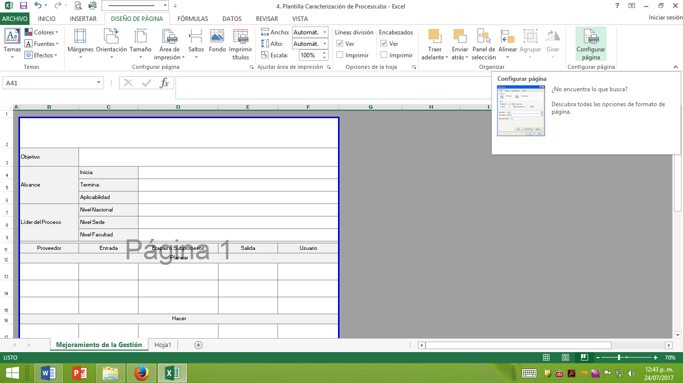

1. Seleccione "Diseño de Página" y "Configurar página"

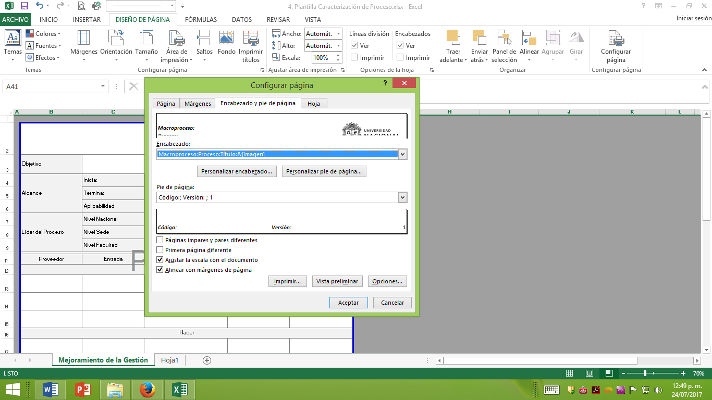

2. Seleccione "Personalizar encabezado"

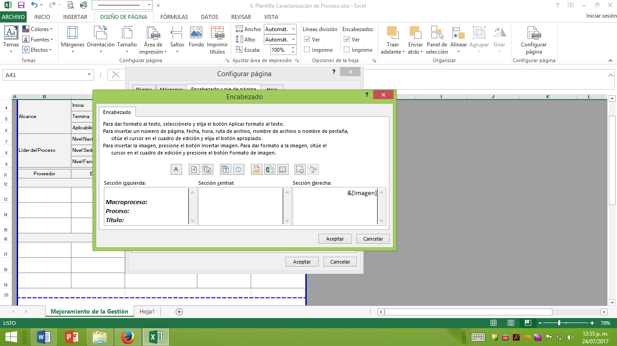

3. Registre el nombre del Macroproceso, Proceso y Título del documento
Clic en "Aceptar"

4. Seleccione "Personalizar pie de página"

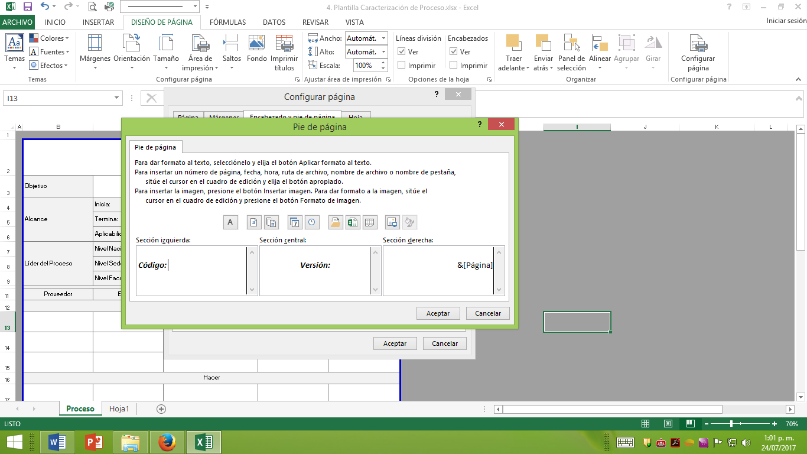

5. Registre el código y versión del documento
Clic en "Aceptar"

